Guide de transmission
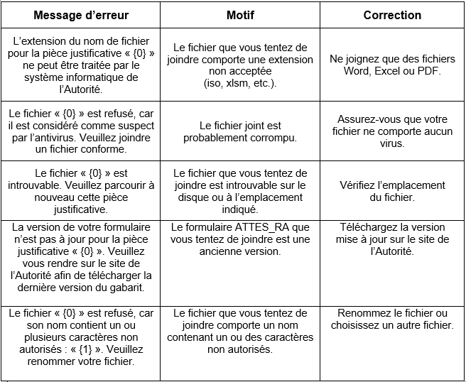
Guide de transmission - services en ligne

Processus de transmission

La transmission de documents et renseignements à l'Autorité s'effectue par l'entremise des services en ligne (« SEL ») ou du système automatisé de transmission des documents (« STAD »).

 | L'utilisation des SEL requiert que votre institution soit inscrite au service d'authentification du gouvernement du Québec clicSÉQUR. Consultez notre page Services en ligne pour obtenir tous les détails au sujet de la création d'un compte clicSÉQUR. Lorsque votre inscription sera complétée, vous aurez accès à votre dossier client dans les SEL et vous pourrez ainsi accéder au calendrier détaillant les divulgations à nous transmettre.

1. Calendrier des divulgations

À partir de votre dossier client ouvert dans nos SEL, vous pouvez accéder au « Calendrier des divulgations » sous l’onglet « Dossier client ». Ce calendrier affiche les divulgations attendues pour les douze prochains mois. Les liens à partir desquels vous pourrez transmettre les documents ou pièces justificatives seront disponibles à partir de la date de production indiquée.

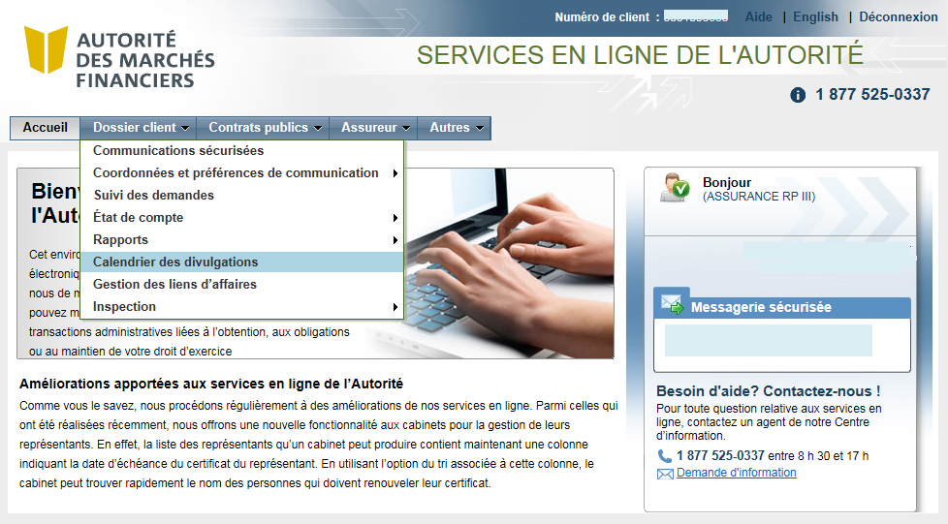

2. Divulgation des documents et identification

Cliquez sur l’hyperlien de la divulgation pour laquelle vous devez transmettre des documents.

Validez les informations d'identification et cliquez sur « Suivant ».
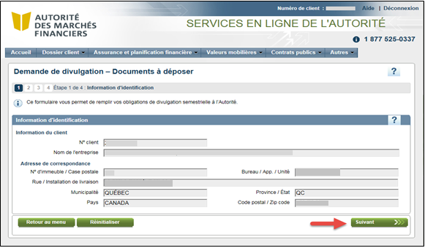

Sélectionnez le document ou la pièce justificative que vous souhaitez joindre, puis cliquez ensuite sur Joindre pour rattacher la pièce jointe à la demande. Au besoin, le document peut être remplacé en le supprimant et en joignant un nouveau fichier.

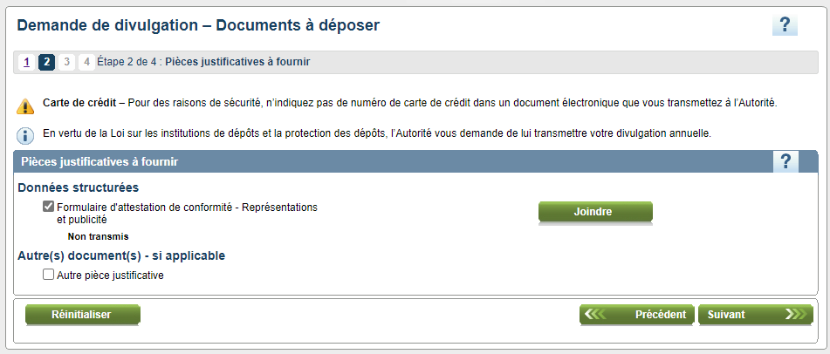

3. Vérification préalable à la transmission

Lorsque l'attestation est jointe, une vérification des données divulguées est effectuée automatiquement par le système. Cette analyse est reproduite dans l'onglet « Validation » du présent document, où les erreurs sont signifiées par la présence d'une cellule rouge à la colonne « Résultats ». Il est donc important de s'assurer qu'il ne subsiste aucune erreur préalablement à l'envoi.

Si des erreurs de validation sont détectées lors de la transmission, un rapport est généré. Vous pouvez donc accéder à la liste détaillée des erreurs en sélectionnant le rapport de validation, puis apporter les corrections nécessaires au document avant de le soumettre à nouveau.

Important : Vous devez corriger toutes les erreurs détectées dans le formulaire avant la soumission, sinon celle-ci sera refusée à nouveau.

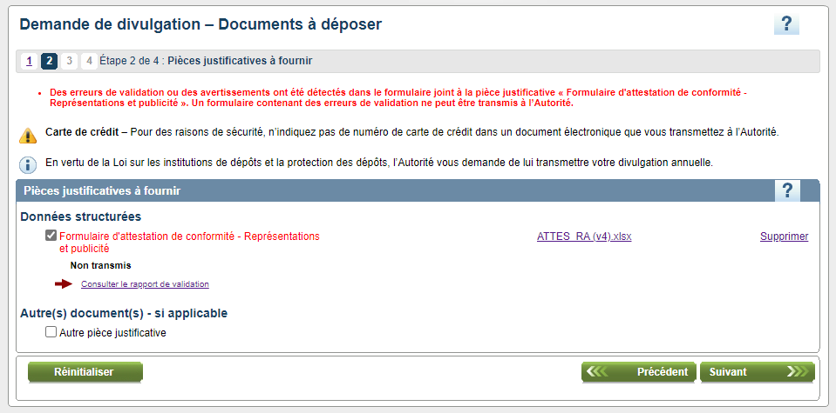

Exemple de rapport de validation

Cliquez sur « Suivant » pour transmettre les documents joints lorsque vous avez terminé.

4. Transmission de la demande

Avant la transmission, vous pouvez visualiser ou imprimer la demande de divulgation ainsi que la liste des pièces justificatives jointes en cliquant sur « Imprimer votre demande ».

Étape 1 : Remplissez la section Personne à contacter.

Étape 2 : Cochez la case « Je déclare que les renseignements contenus dans la présente demande sont véridiques ».

Étape 3 : Cliquez sur « Transmettre ».
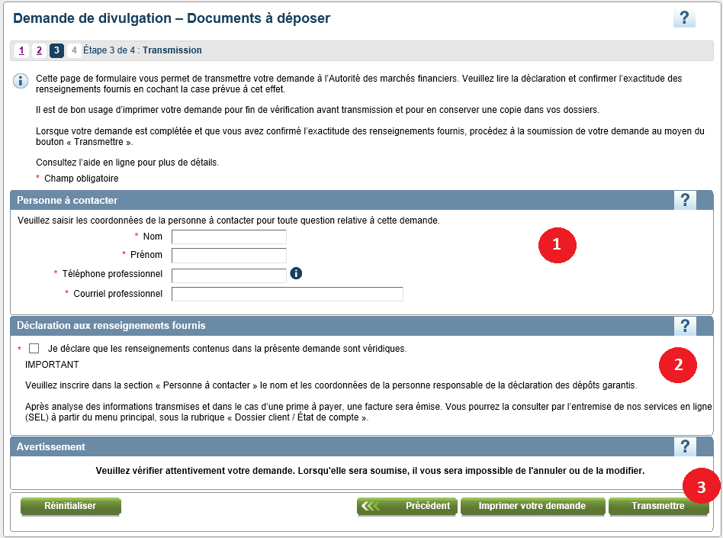

5. Confirmation de réception par l'Autorité

Après la transmission des documents, vous recevrez dans votre boîte courriel « Communications sécurisées » un accusé de réception confirmant le nom du document déposé.

Vous pouvez également imprimer la confirmation de transmission à partir de cet écran en cliquant sur le bouton à cet effet.

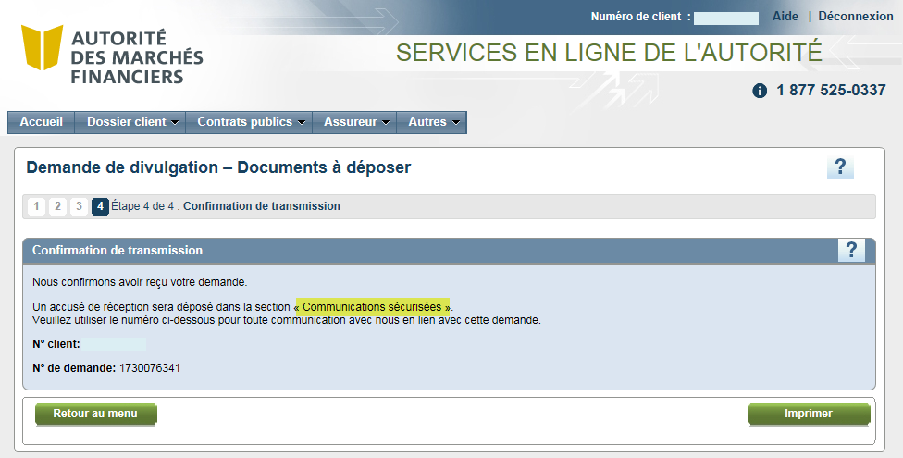

6. Fermeture de la demande

La demande se ferme automatiquement dès la confirmation de transmission. Elle n'est donc plus visible dans le calendrier des divulgations et à partir de ce point il n'est plus possible de transmettre un nouveau document via cette demande. Contactez protection.depots@lautorite.qc.ca si vouz devez transmettre à nouveau des documents.

7. Messages d'erreur ou d'avertissement

